Sheet1
아라리 듀플M 맥세이프 케이스(갤럭시S23FE)
STI : 02 6673 4900 , Fax : 02 6406 6543
배송주소:
제품명 | 아라리 듀플M 맥세이프 케이스(갤럭시S23FE)
이미지 | 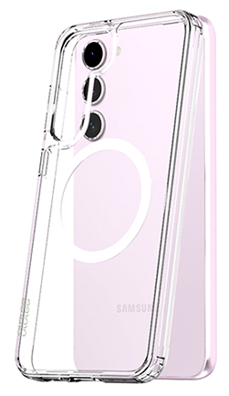
기종/색상 | 클리어
갤럭시S23 FE(S711)

